F) 1
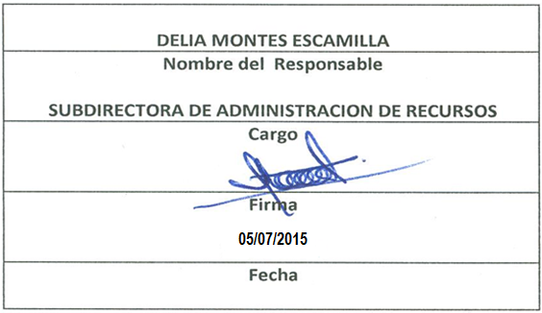
Formato: Trabajadores con Doble Asignación Salarial en Municipios no Colindantes Geográficamente
Fondo de Aportaciones para la Educación Tecnológica y de Adultos |  |  |  |  |  |  |  |  |  |  |  |  |  |  | 2do. Trimestre 2015
 |  |  |  |  |  |  |  |  |  |  |  |  |  |  |  |  | Hoja 1 de 1

Entidad Federativa | Municipio | Localidad | RFC | CURP | Nombre del Trabajador | Clave integrada | Clave Presupuestal |  |  |  |  |  |  | Clave CT | Nombre CT | Periodo en el CT
 |  |  |  |  |  |  | Partida Presupuestal | Código de Pago | Clave de Unidad | Clave de Sub Unidad | Clave de Categoría | Horas semana mes | Número de Plaza |  |  | Desde | Hasta

NO APLICA

Total Entidad Federativa: |  |  |  |  |  | Total Plazas Entidad Federativa:

Importante: Listar Sólo los Municipios no Colindantes
Fuente : Información proporcionada por las Entidades Federativas

NOTA:
Se menciona que no se tiene personal con doble asignación Salarial

